podstatne_mena
PaedDr. Jana Humeníková
Podstatné mená



 | 1. Čo pomenúva podstatné meno? (vpíš: o = osoba, z = zviera, v = vec) |  |  |  | 2. Urč rod podstatných mien.
 |  |  |  |  | (vpíš: mr = mužský rod, zr = ženský rod, sr = stredný rod)

 | kuchár | 0 |  |  |  | most | 0
 | kosť | 0 |  |  |  | mydlo | 0
 | kameň | 0 |  |  |  | mama | 0
 | koza | 0 |  |  |  | mlieko | 0
 | kamenár | 0 |  |  |  | med | 0
 | kôň | 0 |  |  |  | mlyn | 0
 | kapusta | 0 |  |  |  | myš | 0
 | krab | 0 |  |  |  | mača | 0
 |  |  | 3. Urč číslo podstatných mien.
 |  |  | (vpíš: sg = singulár, pl = plurál)



 |  |  |  | synovia | 0
 |  |  |  | syr | 0
 |  |  |  | smotana | 0
 |  |  |  | skaly | 0
 |  |  |  | sirupy | 0
 |  |  |  | slon | 0
 |  |  |  | sestry | 0
 |  |  |  | sused | 0

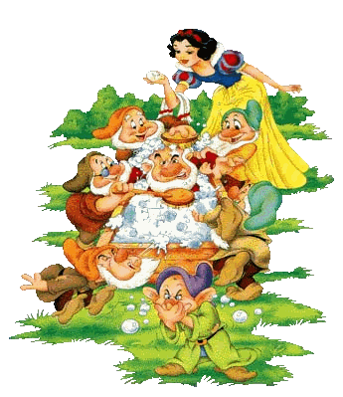
 | 4. Urč pád podstatných mien.
 | (vpíš: N - nominatív, G - genitív, D - datív, A - akuzatív, L - lokál, I - instrumentál)

 | k oknu | 0 |  |  |  | otcovia | 0
 | pri stole | 0 |  |  |  | z okien | 0
 | od tety | 0 |  |  |  | za lesmi | 0
 | so synom | 0 |  |  |  | v očiach | 0
 | pre otca | 0 |  |  |  | od strýkov | 0
 | v zošite | 0 |  |  |  | turisti | 0
 | za sklom | 0 |  |  |  | so žemľami | 0
 | dedko | 0 |  |  |  | pri domoch | 0
 | na knihe | 0 |  |  |  | na mydlách | 0
 | z pera | 0 |  |  |  | pre levy | 0

 |  |  | Maximálny počet bodov: |  |  | 44
 |  |  | Dosiahnutý počet bodov: |  |  | 0
 |  |  | % úspešnosti: |  |  | 0.00%
 |  |  | Známka: |  |  | 5

